Лист1
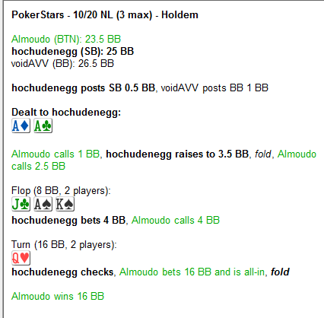
 |  |  |  | ФЛОП | думаю опп сюда хорошо попал, есть и Ах и бродвейные руки и коннекторы гшоты, фэ мало поэтому ставим плотно
 |  |  |  |  | а я поставил почему то 50%

 |  |  |  | ТЕРН | похоже нам пиздец, думаю вельюбета нет, соотношение стрита и то что нам будет платить 2к1 наверно а значит у нас
 |  |  |  |  | 33% эквити примерно. От чека будет играть сложновато, вдруг опп подумает что мы капнуты на стрита и пихнет любую
 |  |  |  |  | пару и я сброшу лучшую руку, с другой стороны опп то должен быть агро для такого мува, а мы изначально думаем что фиш пассивный получается лучше поставить маленькую ставку и тут он уже капнет себя, 2пары не запушит
 |  |  |  |  | и пару какую нибудь |  |  | можем до фулла усилиться |  | все таки 25% сайзом надо было ставить думаю

 |  |  |  |  | По тому как сыграно, я думаю надо фолдить потому что фиша изначально кладем на пассивного а значит он блефовать
 |  |  |  |  | особо не будет, я не думаю что фиш будет пушить две пары, там либо стрит либо переигрывает пару

 |  |  |  |  | Теперь обратимся к флопзилле

 |  |  |  |  |  |  |  |  |  | раздача1
 |  |  | флоп опп колит такой диапазон
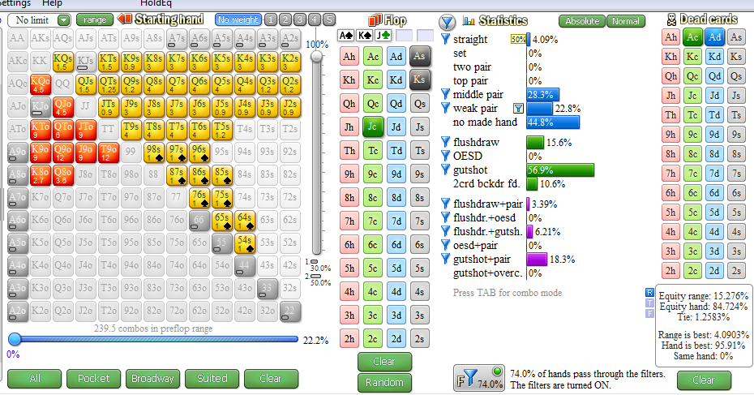

 |  |  | терн | оддсы 33% |  | и вот если опп пушит стрит, фд в 20% и пару переигрывает в 10% то это колл в ноль
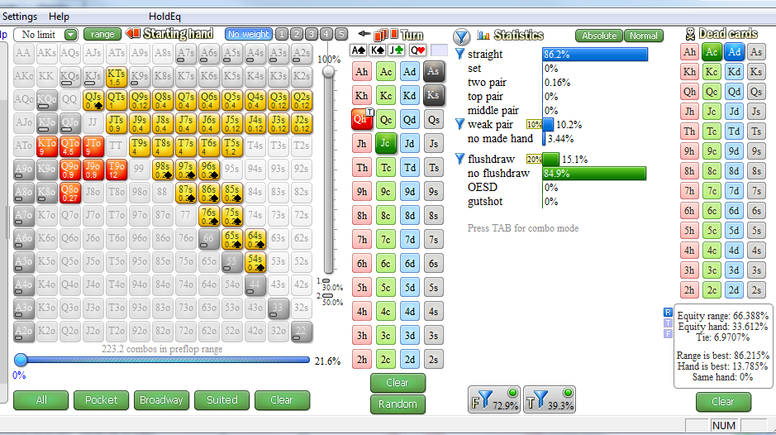
 |  |  |  |  |  |  |  |  |  |  | получается если добавить 2пары немного и
 |  |  |  |  |  |  |  |  |  |  | то уже плюсовый колл, или поставить 20% пуша слаб пары
 |  |  |  |  |  |  |  |  |  |  | или фд в 40% пуш то тоже плюсовый колл

 |  |  |  |  | Оверфолд сделал

 |  |  |  |  |  |  | раздача2

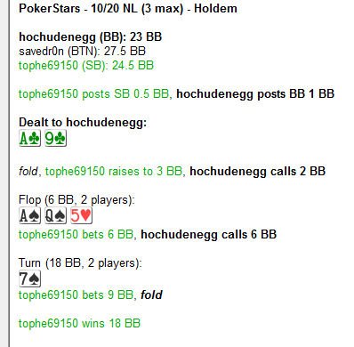
 |  |  |  |  |  |  |  | ФЛОП | потбетом опп ставит A8+, фд 50% примерно, может гшот 20%. Мы незнаем страту оппа.
 |  |  |  |  |  |  |  |  | поэтому я буду думать что опп ставит потбет ТП+ а они при сайзе префлопа 3х будут средние+
 |  |  |  |  |  |  |  |  | и дро сильное то есть фд но опять же не всегда
 |  |  |  |  |  |  |  |  | получается пуша нет, колл пролезет

 |  |  |  |  |  |  |  | ТЕРН | флеш закрылся опп ставит полпота с флешем с ТП и всё, врядли блеф найдется, получается надо
 |  |  |  |  |  |  |  |  | фолдить нам

 |  |  |  |  |  |  |  | обратимся к флопзилле

 |  |  | флоп | фд оказывается получается только комбо значит всегда ставить будет

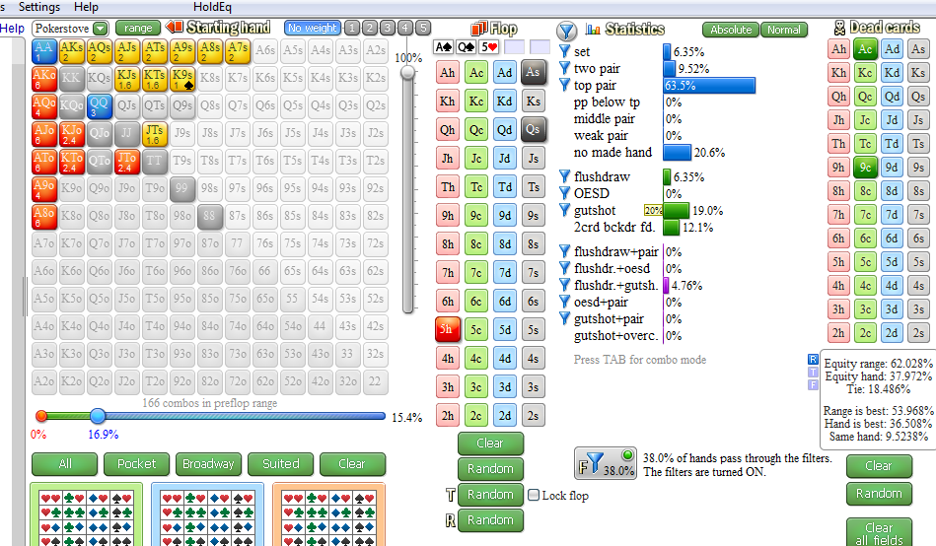
 |  |  |  |  |  |  |  |  |  |  |  | у нас 37%эквити оддсы 33%
 |  |  |  |  |  |  |  |  |  |  |  | но если опп гшотов больше ставит то будет 44% эквити
 |  |  |  |  |  |  |  |  |  |  |  | у нас
 |  |  |  |  |  |  |  |  |  |  |  | думаю все в порядке

 |  |  |  |  |  |  |  |  |  |  |  | знаете о чем я еще подумал?
 |  |  |  |  |  |  |  |  |  |  |  | насчет оддсов и эквити |  | 37% эквити и 33% оддсы
 |  |  |  |  |  |  |  |  |  |  |  | реализация то какая станет?
 |  |  |  |  |  |  |  |  |  |  |  | 33%/37%=89%
 |  |  |  |  |  |  |  |  |  |  |  | то есть как я это понимаю-- если мы колим флоп то мы
 |  |  |  |  |  |  |  |  |  |  |  | должны дойти до ривера на ривере в 89% случаев выиграть
 |  |  |  |  |  |  |  |  |  |  |  | но это не точно

 |  |  | терн | вот все комбы |  | теперь применим фильтр и посмотри на картинку ниже

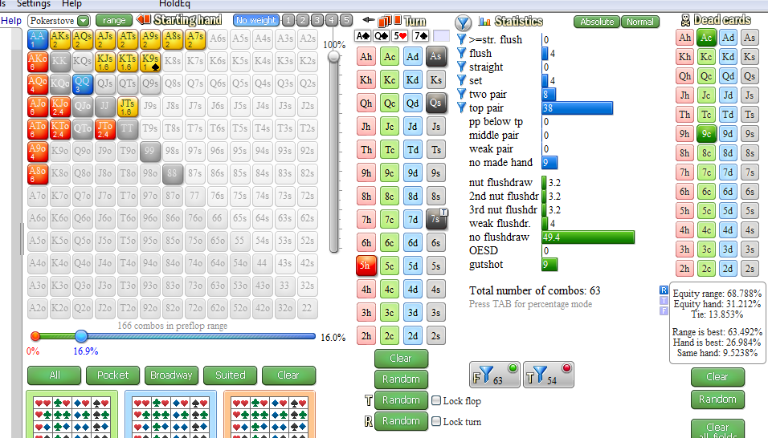

 | против ТП+ без блефа у нас 22% эквити оддсы 25% |  |  |  |  | если добавить сюда гатшоов их мало или еще фд а они сильны то все равно ничего хорошего не выйдет
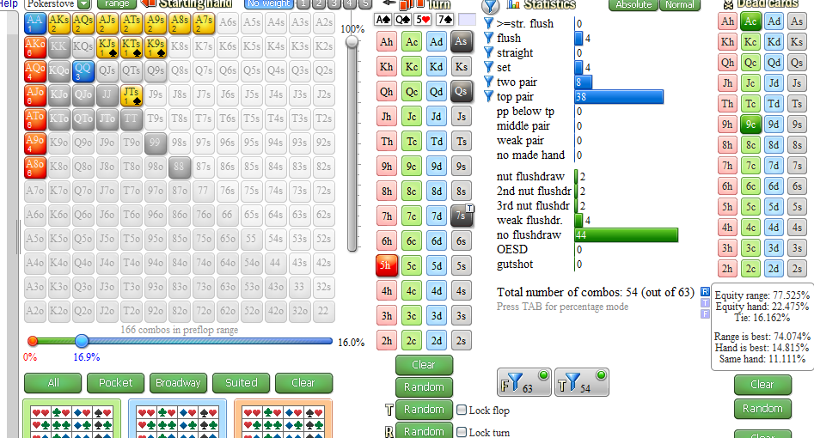
 |  |  |  |  |  |  |  |  |  |  |  |  | теоретически будет колл в ноль но по риверу
 |  |  |  |  |  |  |  |  |  |  |  |  | будем фолдить почти всегда а значит колл минусовый

 |  |  |  |  |  |  |  |  |  |  |  |  | см ниже

вот вам колл по шансам, добавил в блеф гшот 44% и натс фд, наше эквити 26% |  |  |  |  |  |  |  | но я проверил ривер все ранауты и у нас всегда 20% эквити будет
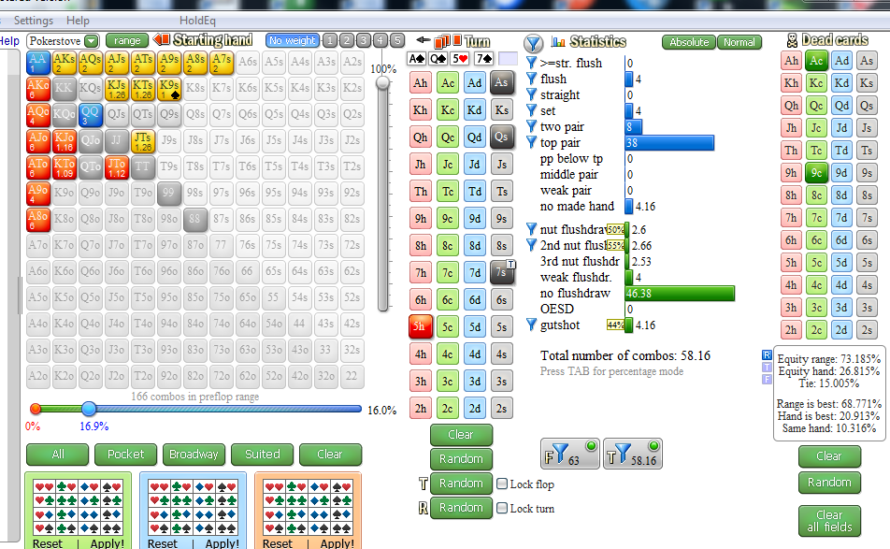

смотри какой еще момент, я задал оппу что на префлопе оппбудет открывать 3х сайзом Ах средние слабые в 30% случаев, даже при таком количестве АХ слабых у нас нет пуша по флопу
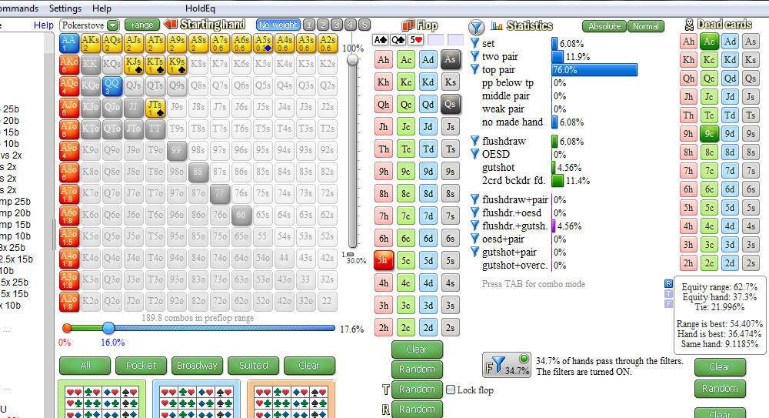
 |  |  |  |  |  |  |  |  |  |  |  |  | если 50% Ах слабых то 40%эквити у нас
 |  |  |  |  |  |  |  |  |  |  |  |  | нету пуша

 |  |  |  |  |  |  | раздача3

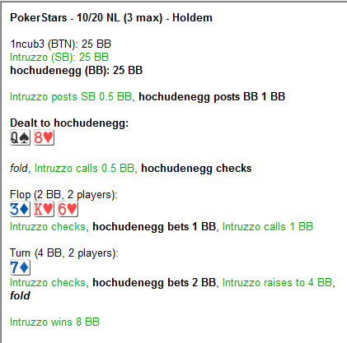
 |  |  |  |  |  | ФЛОП | обычно в эту доску можно часто ставить оппу фэ много и тд, но он чек, его основной диапазон шд, воздух, часть дро
 |  |  |  |  |  |  | капнут на ТП+ в 80%
 |  |  |  |  |  |  | я могу барелить в него ориентирововчно в 3 улицы выбивая руку сильнее меня Ах 3х 6х до ривера или на ривере
 |  |  |  |  |  |  | сайзинг большой ненужен
 |  |  |  |  |  |  | опп колит мою ставку полпота, его основной диапазон 3х 6х фд оесд гшт, но дро не много будет потому что он бы ставил по флопу
 |  |  |  |  |  |  | часто

 |  |  |  |  |  | ТЕРН | мы боимся стрита но его мало, у нас сильнее спекрт в целом из за его капнутости по флопу, 7х почти нету, думаю можно дальше
 |  |  |  |  |  |  | продолжать барелить но сайзом не большим чтобы протащил опп больше слабых рук

 |  |  |  |  |  |  | И вот собственно вопрос был в том что можно ли барелить сюда или 7х хорошо подошла оппу

 |  |  |  |  |  |  | обратимся к флопзилле

флоп задал 50% в чеке ТП слабые, ну остальное и так видно все
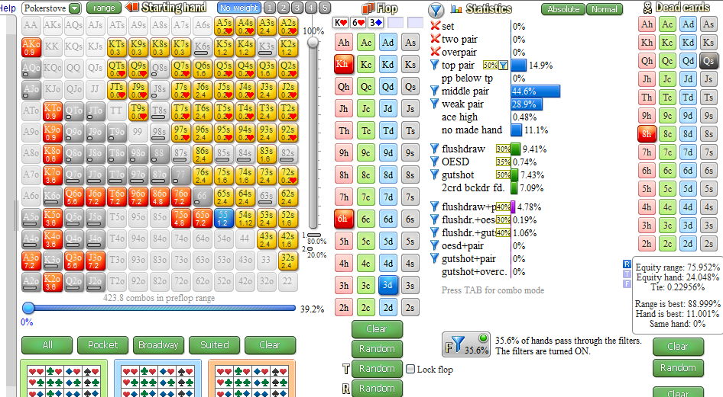

 |  |  | терн
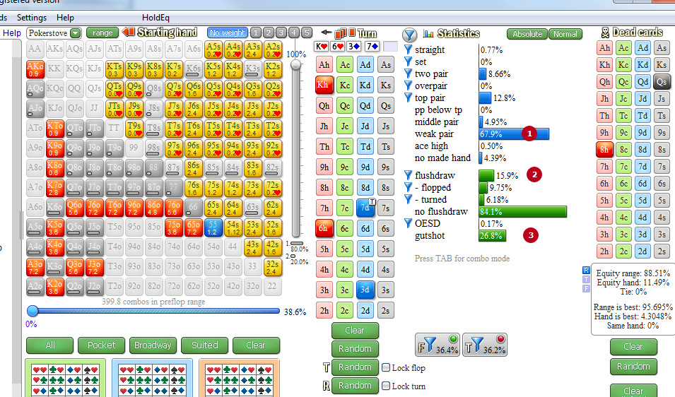

я отметил цифрами его основной диапазон с чего мы можем добрать по терну ставкой 50% и по риверу выбить, давайте проверим так ли это?

небольшая корректировка, по терну фиш собрав 2пары или со своей ТП будет в 50% донкать если обобщить фишей, кто то сразу показывает силу кто то пассивно играет дальше поэтому 50/50

 |  |  |  |  | итак, рассмотрим все ранауты и сделаем вывод

 |  |  |  |  | ранаут Ах
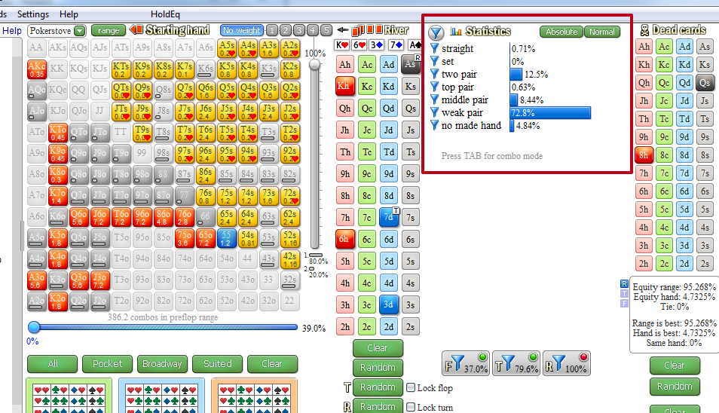
 |  |  |  |  |  |  |  |  |  |  |  |  | смотрим только в рамочку его основной диапазон

 |  |  |  |  |  |  |  |  |  |  |  |  | викпара это 3х 6х 7х
 |  |  |  |  |  |  |  |  |  |  |  |  | это мы выбьем в основном, насчет 7х хз

 |  |  |  |  |  |  |  |  |  |  |  |  | то есть ставка плотная 75%сайз
 |  |  |  |  |  |  |  |  |  |  |  |  | фолд эквити примерно 44% а опп сфолдит 60%спектра

 |  |  |  |  |  |  |  |  |  |  |  |  | дальше смотрим

 |  |  |  |  | ранаут Кх |  |  | дальше про название ранаутов пистаь не буду смотрите сюда
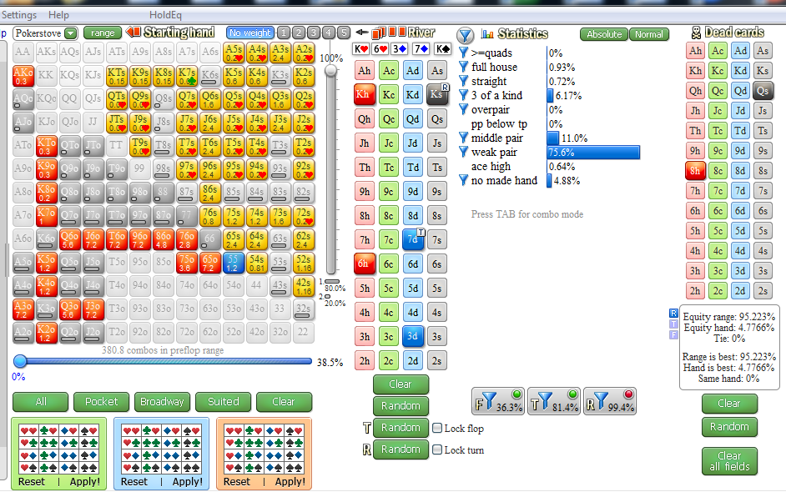

 |  |  |  |  |  |  |  |  |  |  |  |  | спарка ривер
 |  |  |  |  |  |  |  |  |  |  |  |  | фэ вряд ли будет поэтому барелить в блеф не буду

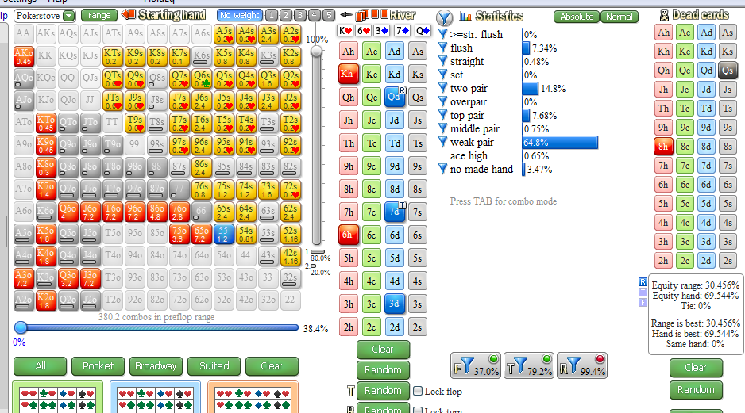
 |  |  |  |  |  |  |  |  |  |  |  | из за закрывшегося флеша 7х сфолдит часто

 |  |  |  |  |  |  |  |  |  |  |  | фэ 60% примерно
 |  |  |  |  |  |  |  |  |  |  |  | барелим

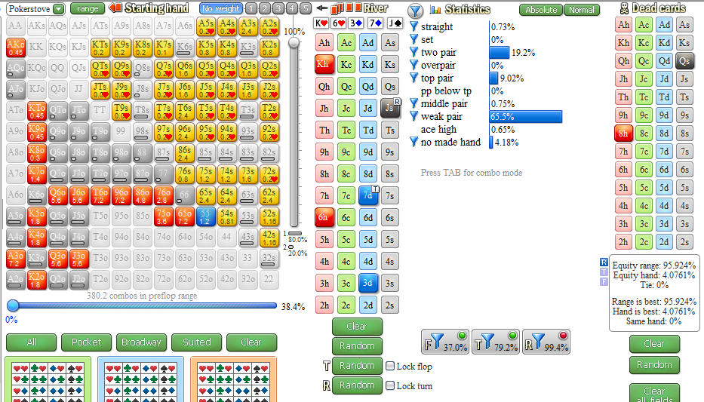
 |  |  |  |  |  |  |  |  |  |  |  | барелим

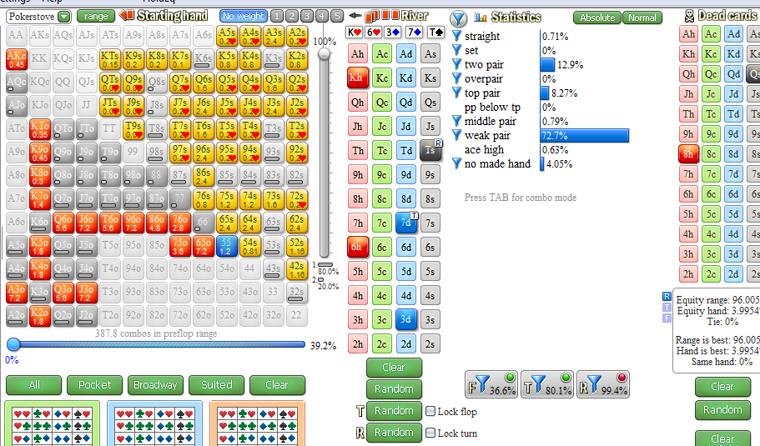

 |  |  |  |  |  |  |  |  |  |  |  | барелим

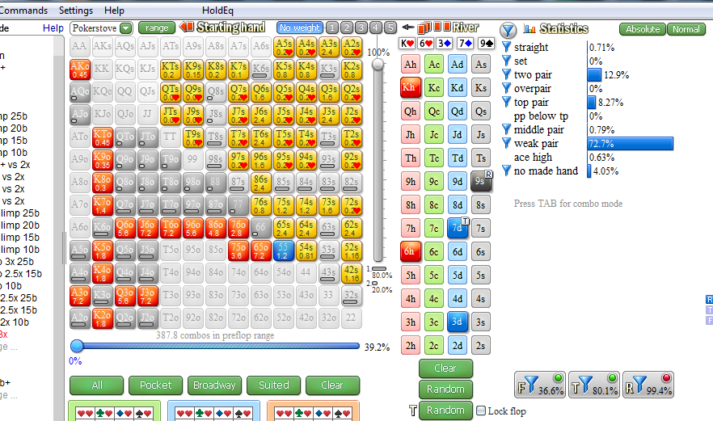
 |  |  |  |  |  |  |  |  |  |  | барелим

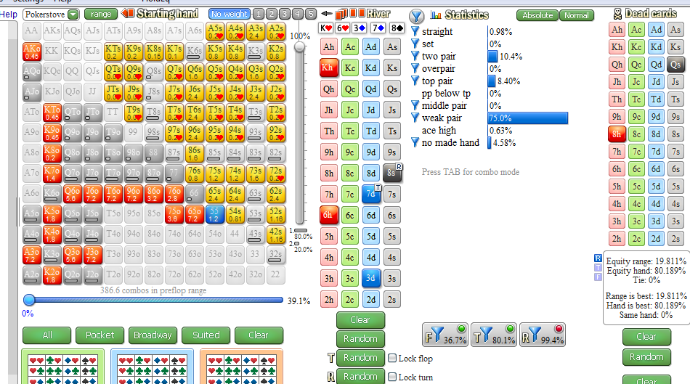

 |  |  |  |  |  |  |  |  |  |  |  |  | барелим

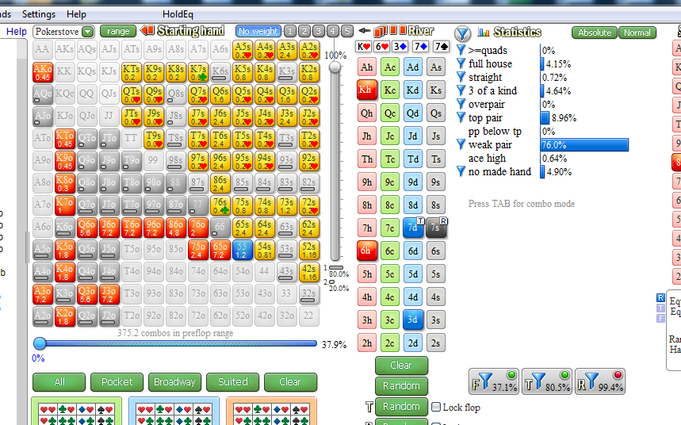
 |  |  |  |  |  |  |  |  |  |  |  | не барелим потому что 6х колит но это не точно

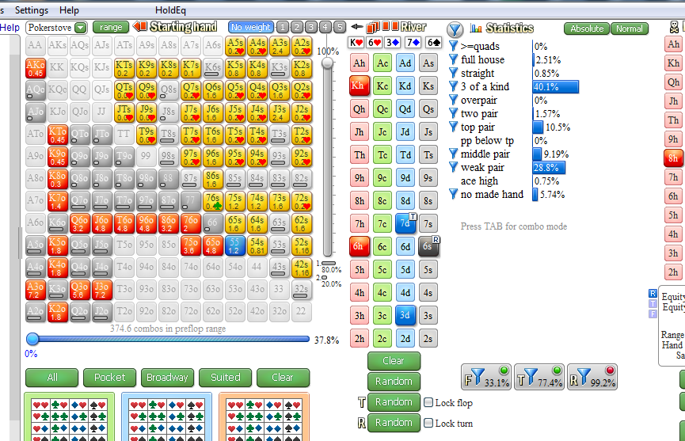
 |  |  |  |  |  |  |  |  |  |  |  | не барелим

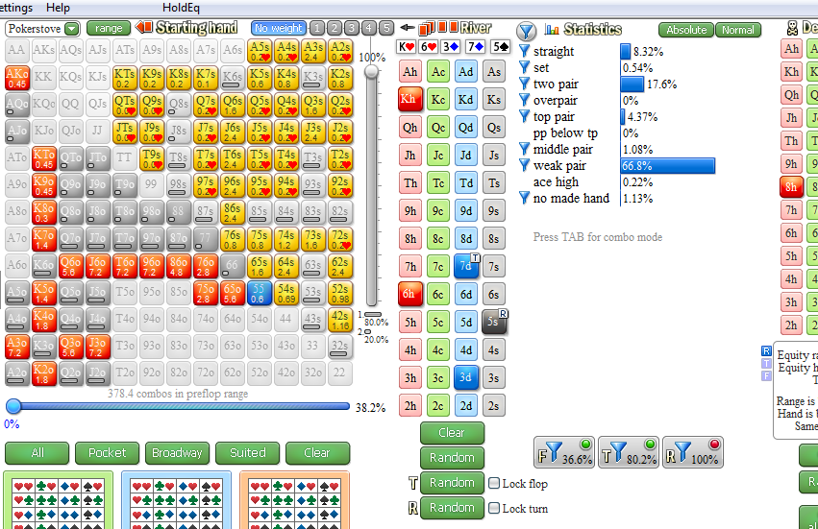
 |  |  |  |  |  |  |  |  |  |  |  | барелим

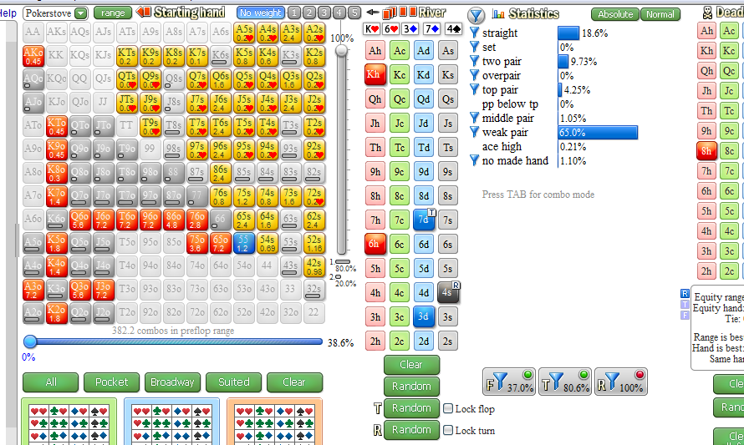

 |  |  |  |  |  |  |  |  |  |  |  |  | барелим

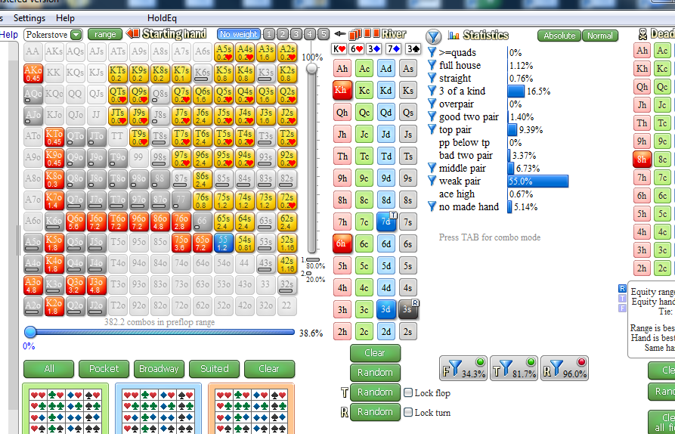

 |  |  |  |  |  |  |  |  |  |  |  |  | не барелим

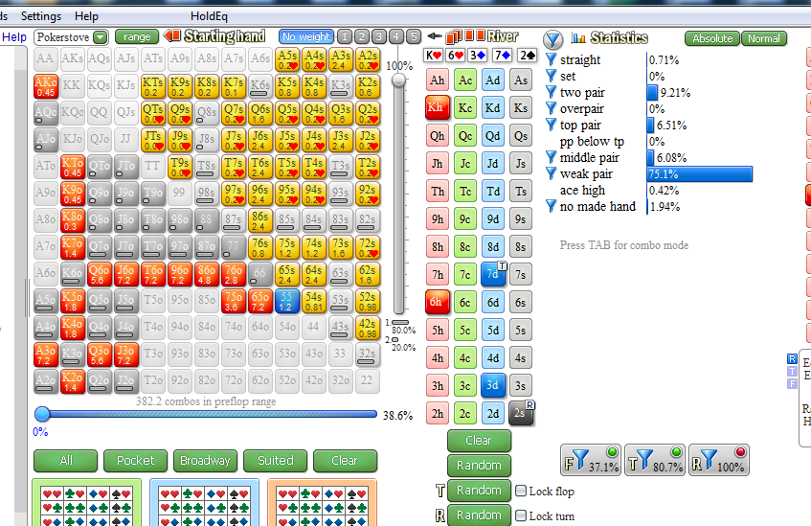
 |  |  |  |  |  |  |  |  |  |  |  | барелм

 | ВЫВОД | В основном мы барелим ривер, а значит барелить терн надо

